СкР-С 2х
Цены на многоместные секции СкР-С от |  |  |  | 2024-01-29
Каркас: |  | Труба квадратная 25х25х1,5, труба профильная 50х25х1,5 мм.
Покрытие каркаса: |  | полимерно-порошковая краска.
Мягкий элемент: |  | ППУ - 60 мм.
Обшивка: |  | велюр АЛКАЛА (АЛОБА), велюр ИНТЕРЬЕР (г.Нефтекамск), искуственная кожа
Поставка: |  | в разобранном виде.
Подлокотник: |  | натуральное дерево (бук)
2-х местные секции |  |  |  | СкР-С.2
№ п/п | Внешний вид |  | Модель | Цена секции ( с НДС) | АКЦИЯ до 01.04 .2024
1 | 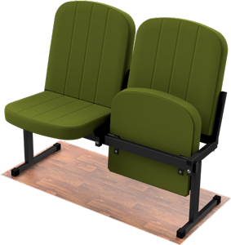 |  | С.2.1 | 10,870 ₽ | 9,550 ₽
2 | 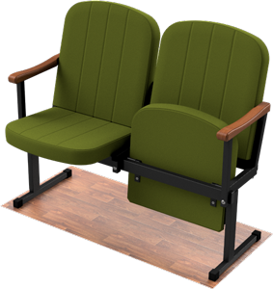 |  | С.2.2 | 11,880 ₽ | 10,440 ₽
3 | 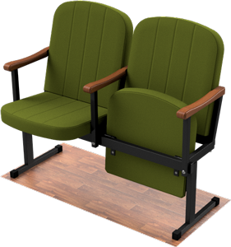 |  | С.2.3 | 12,390 ₽ | 10,890 ₽
* | Цена указана за секцию, в ткани обивки- велюр АЛКАЛА, без дополнительных опций (прошивок, фигурных подлокотников и дублирующей прошивки)

СкР-С 3х
Цены на многоместные секции СкР-С от |  |  |  | 2024-01-29
Каркас: |  | Труба квадратная 25х25х1,5, труба профильная 50х25х1,5 мм.
Покрытие каркаса: |  | полимерно-порошковая краска.
Мягкий элемент: |  | ППУ - 60 мм.
Обшивка: |  | велюр АЛКАЛА (АЛОБА), велюр ИНТЕРЬЕР (г.Нефтекамск), искуственная кожа
Поставка: |  | в разобранном виде.
Подлокотник: |  | натуральное дерево (бук)
3-х местные секции |  |  |  | СкР-С.3
№ п/п | Внешний вид |  | Модель | Цена секции ( с НДС) | АКЦИЯ до 01.04 .2024
1 | 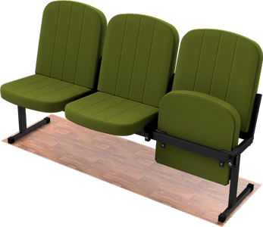 |  | С.3.1 | 17,625 ₽ | 15,480 ₽
2 | 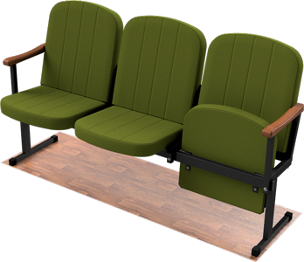 |  | С.3.2 | 19,035 ₽ | 16,725 ₽
3 | 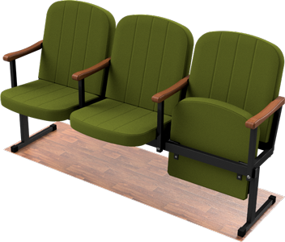 |  | С.3.3 | 19,680 ₽ | 17,295 ₽
* | Цена указана за секцию, в ткани обивки- велюр АЛКАЛА, без дополнительных опций (прошивок, фигурных подлокотников и дублирующей прошивки)

СкР-С 4х
Цены на многоместные секции СкР-С от |  |  |  | 2024-01-29
Каркас: |  | Труба квадратная 25х25х1,5, труба профильная 50х25х1,5 мм.
Покрытие каркаса: |  | полимерно-порошковая краска.
Мягкий элемент: |  | ППУ - 60 мм.
Обшивка: |  | велюр АЛКАЛА (АЛОБА), велюр ИНТЕРЬЕР (г.Нефтекамск), искуственная кожа
Поставка: |  | в разобранном виде.
Подлокотник: |  | натуральное дерево (бук)
4-х местные секции |  |  |  | СкР-С.4
№ п/п | Внешний вид |  | Модель | Цена секции ( с НДС) | АКЦИЯ до 01.04 .2024
1 | 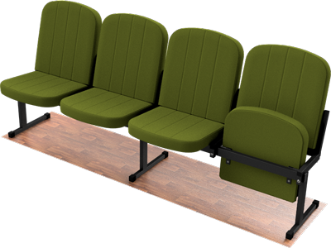 |  | С.4.1 | 23,060 ₽ | 20,260 ₽
2 |  |  | С.4.2 | 24,840 ₽ | 21,820 ₽
3 | 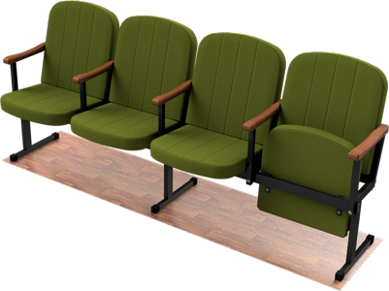 |  | С.4.3 | 25,580 ₽ | 22,480 ₽
* | Цена указана за секцию, в ткани обивки- велюр АЛКАЛА, без дополнительных опций (прошивок, фигурных подлокотников и дублирующей прошивки)

